Dashboard
BLOCK 139

 | VERSION | 1.0.0

Chuyên Đề Phát Triển Web 1

Evidance
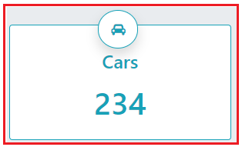
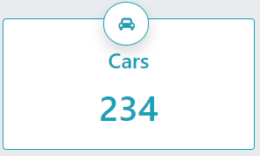
Hình 1. Tiêu đề không nhập dữ liệu |  | Hình 8. Nội dung dưới tiêu đề nhập kí tự đặc biệt | Hình 15. Khoảng cách tiêu đề với nội dung tiêu đề
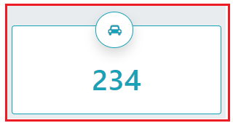
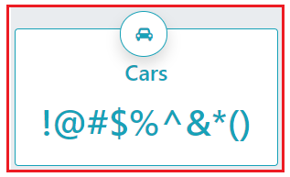

Hình 2. Tiêu đề nhập dữ liệu là số |  | Hình 9. Nội dung dưới tiêu đề nhập link của một website | Hình 16. Font chữ các thành phần
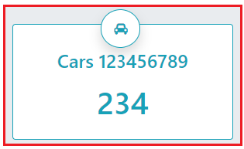
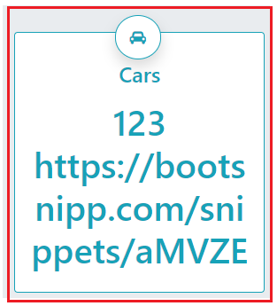

Hình 3. Tiêu đề nhập dữ liệu là kí tự đặc biệt |  | Hình 10. Nội dung dưới tiêu đề nhập một dãy kí tự | Hình 17. Font size của tiêu đề
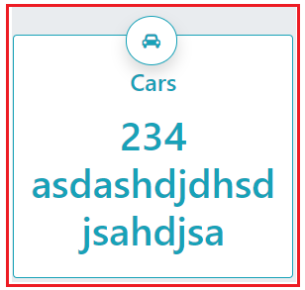
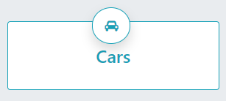
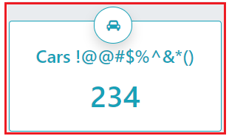

Hình 4. Tiêu đề nhập dữ liệu là link của một website |  | Hình 11. Chiều rộng box hình ảnh | Hình 18. Font size nội dung dưới tiêu đề
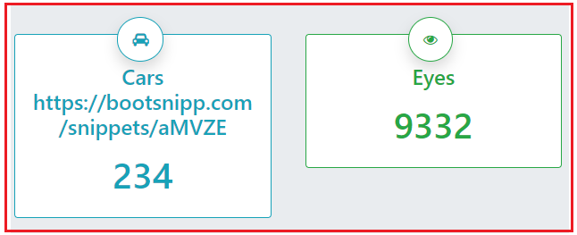

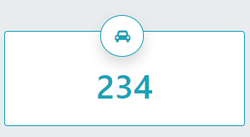

Hình 5. Tiêu đề nhập một dãy kí tự |  | Hình 12. Chiều rộng của box dữ liệu
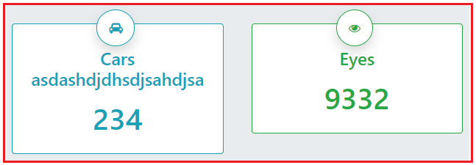
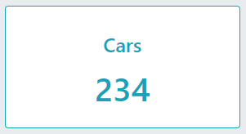

Hình 6. Nội dung dưới tiêu đề không nhập dữ liệu |  | Hình 13. Vị trí box hình ảnh
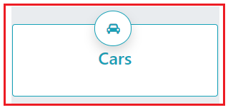
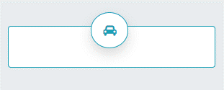

Hình 7. Nội dung dưới tiêu đề nhập kí tự là số | Hình 14. Khoảng cách tiêu đề với box hình ảnh

